对账
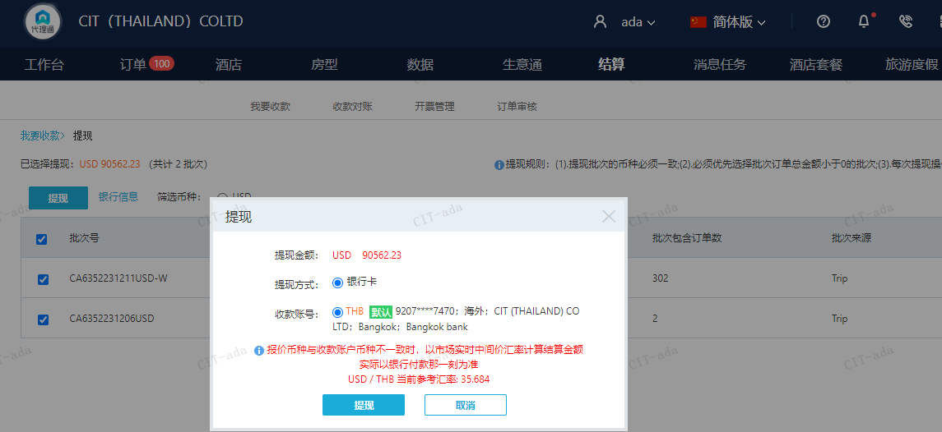
订单号 | 入住日期 | 离店日期 | 应收 |  |  |  | ，
999228708808200 | 2023-11-29 | 2023-11-30 | -185.81 | #N/A | 4335308 | #N/A | ，4335308 | 直采 | 本期扣款185.81元
28602543803 | 2023-11-24 | 2023-11-26 | -97.37 | #N/A | 4311573 | #N/A | ，4311573 | 直采 | 本期扣款97.37元
999228338379294 | 2023-12-04 | 2023-12-07 | 892.4 | 881.91 | 4201907 | 10.49 | ，4201907 | 直采 | 4201907+999228338379294此单多收10.49元待退回
999228684721424 | 2023-12-04 | 2023-12-08 | -80.49 | 0.00 | 4330952 | -80.49 | ，4330952 | 直采 | 本期扣款80.49元

 |  |  | 90562.23

A231212150205481 |  | 89192.92 | 3182760.16
A231212150356481 |  | 1358.82 | 48488.13
A231212150446109 |  | 10.49 | 374.33
USD / THB 当前参考汇率: 35.684 |  | 90562.23 | 3231622.62
总计： 90562.23 USD/ 3231622.62 THB

